상품제안서
A4단면 점착메모지(HS-210-01) | 상품코드: S22458

 |  |  |  |  |  |  | 02-713-8555 | www.synergygift.co.kr
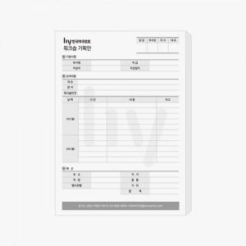

【상세/제작정보】 | A4 단면 먹1도 인쇄 무료 / 내지 색상은 칼선데이터에 기입 해주세요

【인쇄/포장옵션】 | 먹1도 / 포장불가능

【공급단가】 | 수량 | 500~ | 1,000~ | 3,000~ | 5,000~ | 10,000~
*VAT별도 | 20매 | 1,750원 | 1,660원 | 1,570원 | 1,530원 | 1,510원
 | 30매 | 2,540원 | 2,410원 | 2,290원 | 2,230원 | 2,190원
 | 50매 | 3,830원 | 3,620원 | 3,450원 | 3,360원 | 3,300원
 | 100매 | 6,950원 | 6,580원 | 6,250원 | 6,090원 | 5,990원

【상품 URL】 | https://www.synergygift.co.kr:443/src/goods_detail.php?gdno=22458

